1 - Dados iniciais de cargas
Setor | Carga | Potência mecânica (cv) | Fator de potência | Rendimento | Potência ativa (kW) | Potência reativa (kVAr) | Potência aparente (kVA) | Calculos
1 | Motor 1 | 60 | 0.85 | 95.00 | 27.34 | 32.17 | 16.94 | Potência Ativa | P = V x I x FP
 | Motor 2 | 150 | 0.86 | 95.80 | 66.23 | 77.01 | 39.30 | Potência Reativa | S = V*I
 | Motor 3 | 20 | 0.81 | 93.00 | 9.30 | 11.49 | 6.74 | Potência Aparente | Q = RAIZ( S² - P²)
 | Motor 4 | 150 | 0.86 | 95.80 | 66.23 | 77.01 | 39.30 | Potência Reativa (motor Auxiliar) | S = P/FP
2 | Motor 5 | 20 | 0.81 | 93.00 | 9.30 | 11.49 | 6.74
 | Motor 6 | 20 | 0.81 | 93.00 | 9.30 | 11.49 | 6.74
 | Motor 7 | 30 | 0.81 | 93.60 | 13.58 | 16.77 | 9.83
3 | Auxiliar | - | 0.92 | - | 80.00 | 86.96 | 34.08
 | Auxiliar | - | 0.92 | - | 80.00 | 86.96 | 34.08
 | Aquecimento 1 | - | 1 | - | 30.00 | 30.00 | 0.00
 | Aquecimento 2 | - | 1 | - | 30.00 | 30.00 | 0.00
 | Aquecimento 3 | - | 1 | - | 30.00 | 30.00 | 0.00

 |  |  |  |  |  | W22 IR3 Premium - IV Polos
 | Motor (cv) | V | I | FP |  | 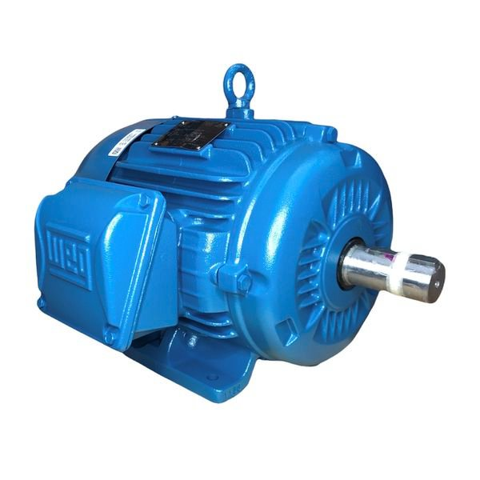
 | 60 | 380 | 84.6498 | 0.85
 | 150 | 380 | 202.65 | 0.86
 | 20 | 380 | 30.2238 | 0.81
 | 150 | 380 | 202.65 | 0.86
 | 20 | 380 | 30.2238 | 0.81
 | 20 | 380 | 30.2238 | 0.81
 | 30 | 380 | 44.1198 | 0.81

Tabela de dados WEG
